Practice 1
Phuc | Front end
Hai | backend
No | Created User | Category 1 | Attached image | Question | PIC
1 | Hải | JSP |  | Hàm onload khi nào sẽ bắt đầu chạy? | onLoad chạy ngay khi trang được hiển thị (loaded)
2 | Hải | JSP |  | 1. f_cmd có nghĩa là gì, và nó được dùng làm gì? | Để xác định một button nào đó làm một việc gì đó. Là một cái được framework định nghĩa. Ex: Retrieve là f_cmd.value : SEARCH
3 | Hải | JS |  | Hàm này dùng để làm gì, và nó có cần thiết hay không? Tại sao? | Hàm đó là constructor được gọi khi tạo một object của class đó, và em thấy nó không cần thiết vì ở đây em thấy mình không có tạo object của class này.
4 | Hải | JS | 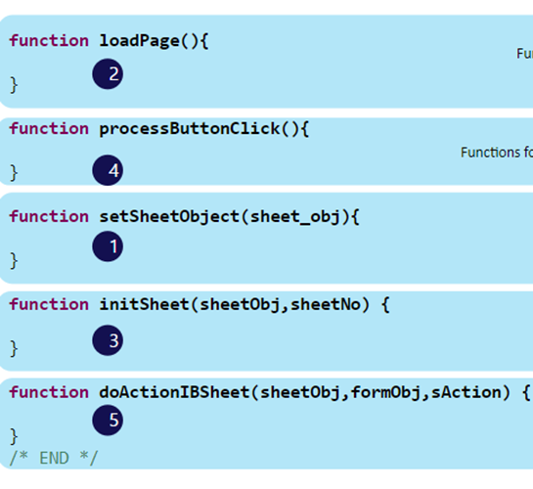 | Có cần thiết phải lúc nào cũng xài hết function này hay không và tại sao? | Tùy theo mục đích, nếu chỉ để render hình ảnh lúc đầu thì không cần processButtonClick() và doActionIBSheet(), còn để tương tác được thì phải có đầy đủ 5 function trên.
5 | Hải | JS |  | Hàm ComConfigSheet và ComEndConfigSheet dùng để làm gì, và nếu không sử dụng thì sẽ xảy ra việc gì? | Theo như em xem trong CoObject thì 2 function này để tinh chỉnh UI của sheet mình đang làm việc, và khi không sử dụng thì em thấy những chức nhưng như search, save, insert không bị ảnh hưởng.
6 | Hải | IBSheet |  | Sự khác nhau và giống nhau của LoadSearchData và GetSearchData? | Differences: Different in return type, LoadSearchData return none while GetSearchData return String. LoadSearchData can be used to read encrypted search data when security module is used, and data are retrieved from the server while GetSearchData do not interact directly with server. Similars: retrieve data from a particular bounded.
7 | Hải | IBSheet | 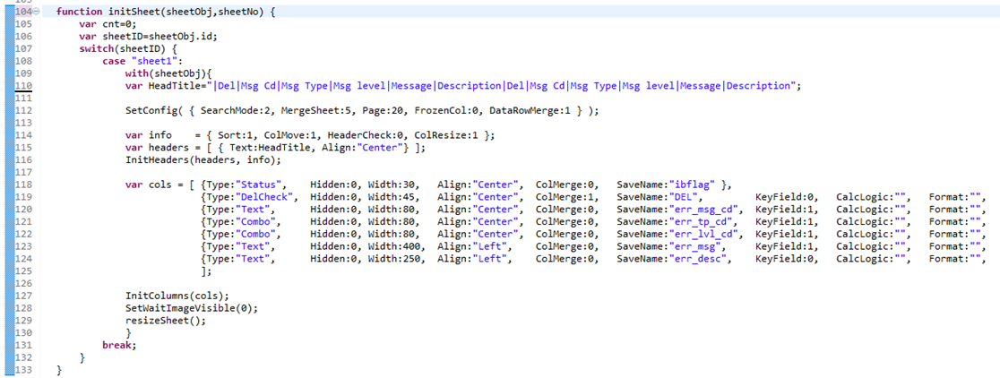 | dòng 110: headTitle: dấu "|" dùng để làm gì. Có cần thiết khi thêm | ở phía trước hay không và nếu không thêm thì chuyện gì sẽ xảy ra? Dòng 112: giải thích các số ở trong SetConfig. Dòng 118 --> 125: giải thích keyfied, format dùng để làm gì? Nếu không muốn cho user update cell khi insert dòng mới thì làm như thế nào? Làm thế nào chỉ cho phép cell đó được nhập ký tự hoặc là số? | Dấu | cần thiết để chia cột, nếu không thêm thì cột và data ở cột sẽ bị không đồng nhất. - SetConfig() + SearchMode: 2 (default) search all data and display search result data on the screen by page as set in Page property value according to the scroll location. + MergeSheet : 5 allow merge in the header rows only + Page : Number if rows to display in one page + FrozenCol : G11is where you can select the frozen column count in the left. Defaul = 0 - Keyfied: 1 display red point in UI, 0 does not display red point. - Format E11 em là format của data ở cột đó - Để bắt người dùng nhập đúng format thì có nhiều cách, mình hiển thị format cần nhập cho người dùng và thông báo là cần phải nhập đúng format đó, hoặc phài dùng Regular Expression để kiểm tra.E11
8 | Hải |  |  | dòng 130: giải thích formObj.f_cmd.value = SEARCH: dùng để làm gì? | formObj.f_cmd.value = SEARCH là parameter của FormQueryString(), dùng để gọi event search đã được framework định nghĩa.
9 | Hải | IBSheet |  | Phân biệt sự khác nhau giữa DelCheck và CheckBox, nó có các trạng thái nào? Khi nào sử dụng DelCheck và khi nào thì sử dụng CheckBox? | Delcheck is a checkbox type data that only checks deletion Checkbox is a checkbox type data Trạng thái theo em hiểu ở đây là supported values thì có 0 và 1. Dùng Delcheck khi muốn xóa, dùng CheckBox để chọn và làm những thao tác khác tùy theo mục đích
10 | Phúc | FW |  | Khi có nhiều search param ( từ 5 param trở lên) thì chúng ta nên handle bằng Collection VO hay tạo thêm một ConditionVO? | Theo em nghĩ là handle bằng CollectionVO vì vốn dĩ collection là nơi để chúng ta lưu nhiều data
11 | Phúc | FW |  | Giải thích luồng đi của chức năng Search ( ở Back end) | Đầu tiên thì request chức năng SEARCH sẽ nhận được ở HTMLAction, sau đó mới process hoặc lấy data cần thiết, với mỗi Action thì ta có Event tương ứng, sau đó chúng ta mới set những cái parameter cần thiết cho Event, thông qua mapping thì Event đến ServiceCommand, sau đó SC gọi đến BC rồi BCImple, sau đó BCImpl gọi đến DBDAO để lấy dữ liệu và trả dữ liệu về.
12 | Phúc | FW |  | Làm sao để framework biết cách chạy từ HTMLAction xuống SC | Là nhờ vào mapping, cụ thể chúng ta xem file XML ở phần <event-mapping>
13 | Phúc | FW |  | Transaction trong OPUS được viết như thế nào | Đầu tiên là function begin() sau đó là process tùy theo nghiệp vụ và cuối cùng là commit(), nếu có lỗi xảy ra thì mình sẽ bắt nó và sẽ chạy hàm rollback().
14 | Phúc | FW |  | Khi nào thì dùng ETC data và cách set ETC như thế nào
15 | Phúc | FW |  | Làm thế nào để nhận biết Record nào sẽ là insert, update hay delete ở BCImpl | Chúng ta dựa vào Ibflag nếu I có nghĩa là insert, U : update, và D : delete
16 | Phúc | FW |  | Validate ở server side được thực hiện như thế nào? | Validate ở serverside được thực hiện bằng cách throw exception như DBDAOException, EventException
17 | Phúc | FW |  | Nếu thêm 1 option search nữa (cụ thể là search description) thì cần sửa những file nào? | Cần sửa giao diện ở file jsp, js, file HTMLAction để bắt được data mà user nhập.
18 | Phúc | FW | 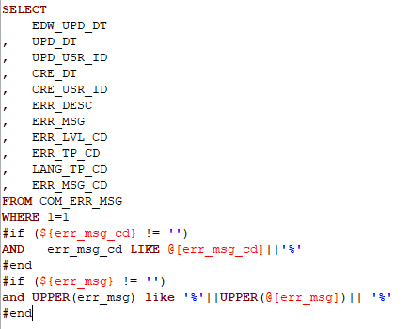 | Dòng "WHERE 1 = 1" thường được dùng để làm gì | Tránh bị lỗi khi có comment trong câu truy vấn.
19 | Phúc | FW |  | Phân biệt velParam và param | velParam dùng trong câu điều kiện if else, param thì không. Param thường dùng trong WHERE.
20 | Phúc | JSP | 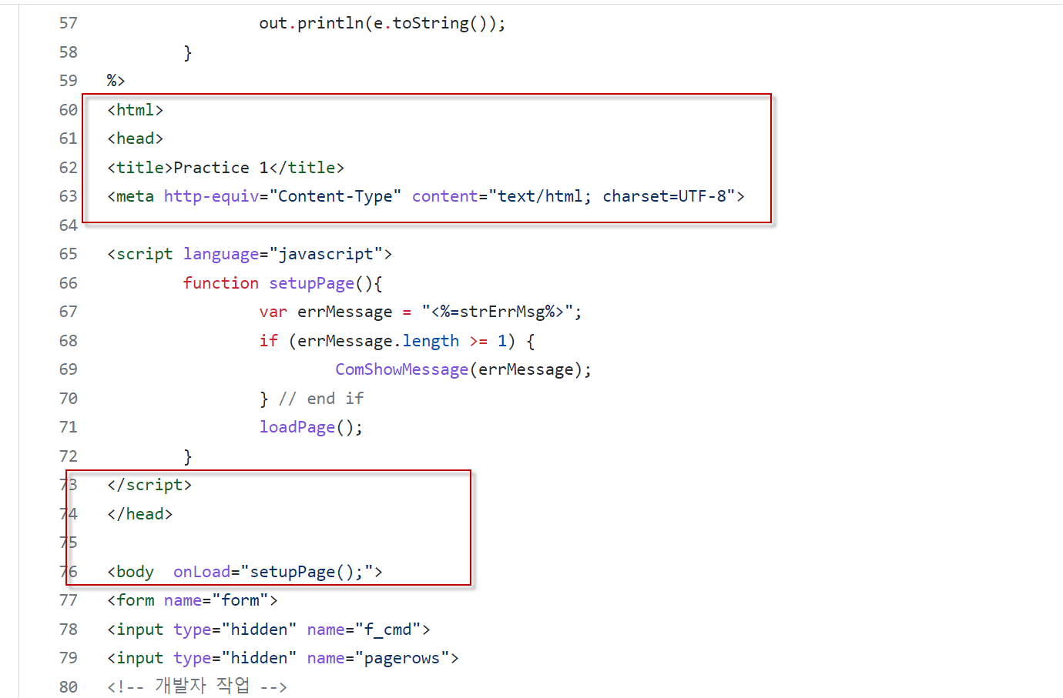 | Có cần html, head, title, meta, body trong file Jsp của mình không? Tại sao? | Em nghĩ là cần thiết, vì trong body mình có gán một cái function setupPage() và function này kích hoạt khi event onLoad kích hoạt, và onLoad thì được gán ở trong tag của body nên nếu không có thì có thẻ sẽ không hiển thị dữ liệu.

